2.Tema_Yazma
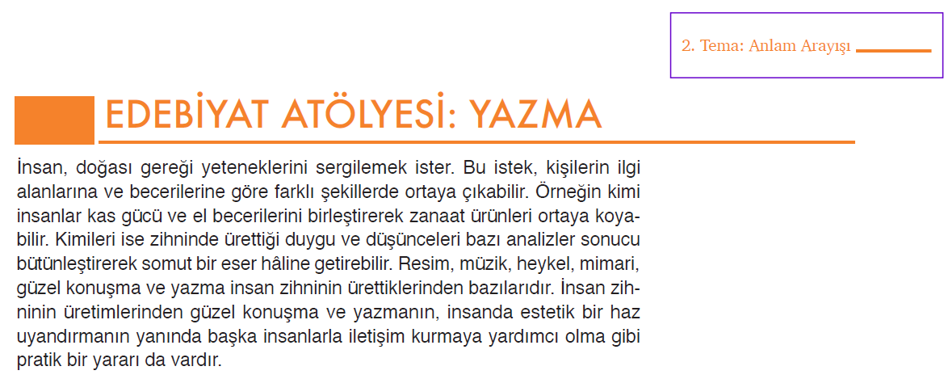
Ölçütler | Açıklamalar | 0 | 0 | 0 | 0 | 0 | 0 | 0 | 0 | 0 | 0 | 0 | 0 | 0 | 0 | 0 | 0 | 0 | 0 | 0 | 0 | 0 | 0 | 0 | 0 | 0 | 0 | 0 | 0 | 0 | 0
Planlama | Yazılı ürünü bir plan doğrultusunda oluşturmuştur.
Temaya uygunluk | Yazılı üründe dinlediği şiirin temasına uygun duyguları yansıtmıştır.
İmge ve çağrışım kullanımı | Yazılı ürünün anlamını zenginleştiren imgelerden yararlanmıştır.
 | Kelimeleri okurda çağrışım uyandıracak şekilde kullanmıştır.
Açık ve örtük İletiler | Temaya uygun açık ve örtük iletilerle ana duyguyu yansıtmıştır.
Söz varlığı | Bağlama uygun sözcüklerle yazılı ürünü zenginleştirmiştir.
 | Dilimize henüz yerleşmemiş yabancı kelimelerin yerine Türkçe kelimeleri kullanmıştır.
Ritim ve ahenk | Yazılı üründe ses tekrarları ve ses benzerlikleriyle ahenk oluşturmuştur.
 | Dizelerdeki hecelerin eşitliğiyle ritim ve ahenk oluşturmuştur.
Akıcılık | Bölümler arası geçişleri başarıyla yaparak yazılı ürünün kolay okunmasını sağlamıştır.
Şiirin sunumu | Yazılı ürünü vurgu ve tonlamaya dikkat ederek sunmuştur.
 | Yazılı ürünü sunarken kelimeleri doğru telaffuz etmiştir.
 | Yazılı ürünü sunarken beden dilini doğru ve etkili kullanmıştır.
TOPLAM |  | 0 | 0 | 0 | 0 | 0 | 0 | 0 | 0 | 0 | 0 | 0 | 0 | 0 | 0 | 0 | 0 | 0 | 0 | 0 | 0 | 0 | 0 | 0 | 0 | 0 | 0 | 0 | 0 | 0 | 0

